I
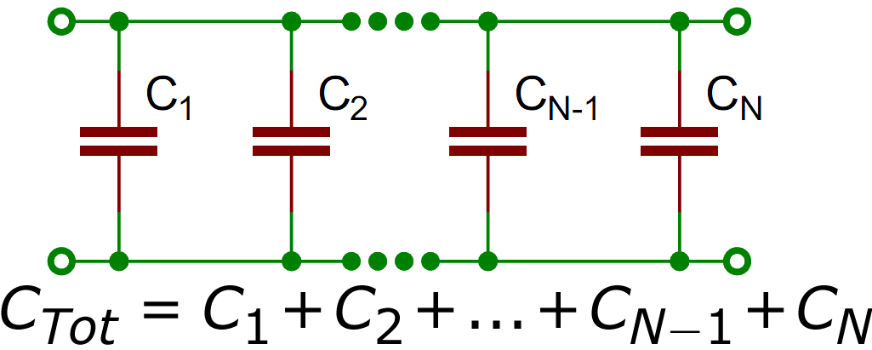
ბრტყელი კონდენსატორები და დიელექტრიკის დიელექტრიკული შეღწევადობა ამოცანა N SD-1

მონაცემები |  | ჰაერი |  |  | დიელექტრიკი
დიელექტრიკის სისქე | 4.5 მმ | d (მმ) | C (nF) | 𝜀 | d (მმ) | C (nF) | ε
მულტიმეტრის ფონი | 0.004 nf | 1 | 0.256 | 1.1362281798 | 5.5 | 0.134 | 3.2710944084
ფირფიტeბის ფართობი | 81π სმ2 | 5 | 0.047 | 1.043021962 | 10.5 | 0.043 | 2.0039336844
$$C= \frac{ε_{0}Sε}{d}$$
 |  | 10 | 0.028 | 1.2427495717 | 15.5 | 0.027 | 1.8574667706
$ε_{0}=$8.854*10⁻¹² F/m
 |  | 15 | 0.021 | 1.3980932682 | 20.5 | 0.020 | 1.8197404443
 |  | 20 | 0.017 | 1.5090530514 | 25.5 | 0.017 | 1.9240426405
 |  | 25 | 0.015 | 1.6643967478 | 30.5 | 0.014 | 1.8951930969
 |  | 30 | 0.013 | 1.7309726177
ტევადობის(C) დამოკიდებულება მანძილზე(d)

II
Experiment 2

 | V | 10 ვ | სმ (ცენტრიდან) | ვოლტი | V12 | 1.3
 | a | 0.5 სმ | 2 | 6 | V23 | 0.74
 | b | 8 სმ | 3 | 6.9 | V34 | 0.5
 | k | 8.99*109 | 4 | 7.5 | V45 | 0.4
 |  |  | 5 | 8 | V56 | 0.4
$$E=\frac{∆φ}{∆x}$$
 |  |  | 6 | 8.3 | V67 | 0.5
 |  |  | 7 | 8.8 | V25 | 1.75
$$V=2kλ\ln{\frac{a}{b}} ⟺ λ=\frac{V}{2k\ln{\frac{a}{b}}}$$

$$E=\frac{2kλ}{r}$$

$$E_{2}=\frac{2∗9∗{10}^{9}∗2∗{10}^{−10}}{2}=1.8$$

$$V=2.89875∗{10}^{9}∗λ\ln{\frac{a}{b}}$$
$$10=2.89875∗{10}^{9}∗λ\ln{\frac{8}{0.5}}$$
$$λ=\frac{1}{72∗{10}^{8}∗\ln{2}}=2∗{10}^{−10}$$

$$E_{4}=\frac{2∗9∗{10}^{9}∗2∗{10}^{−10}}{4}=0.9$$

$$E_{6}=\frac{2∗9∗{10}^{9}∗2∗{10}^{−10}}{6}=0.6$$

III
Magnetic Fields of Coil Configurations ექსპერიმენტი #8

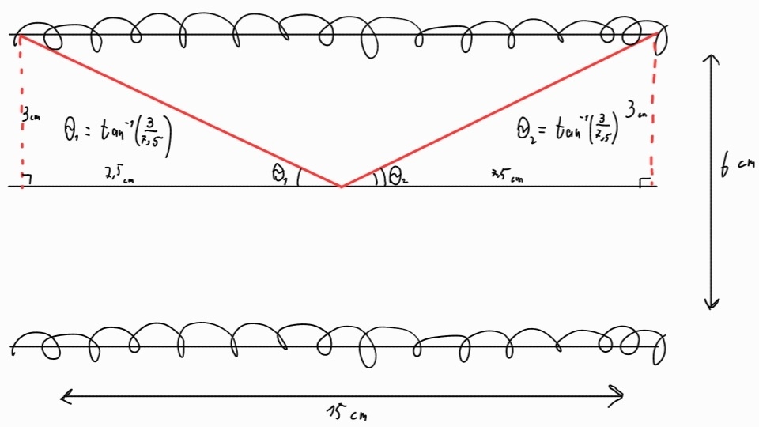
 | მონაცემები
 | L | 0.15 მ
 | d | 0.06 მ
 | N | 600 ხ
 | I | 0.37 ა
 | θ1 | tan-1(3/7.5)
 | θ2 | tan-1(3/7.5)
 | µ0 | 4π*10-7
 | Bmax | 17 გ

მაგნიტური ველი სოლენოიდის ცენტრში
$$B=\frac{μ_{0}NI(\cos{Θ_{1}}+\cos{Θ_{2}})}{2L}$$

$$B=\frac{4π{10}^{−7}∗600∗0.37∗2\cos{(\tan^{−1}{\frac{3}{7.5}})}}{2∗0.15}=\text{0.001727(}\text{ტესლა}\text{)}\text{ = }\text{17.26802} \text{(გაუსი)}$$

IV
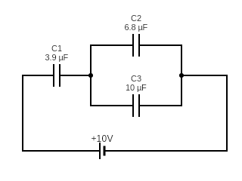
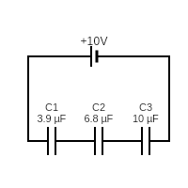
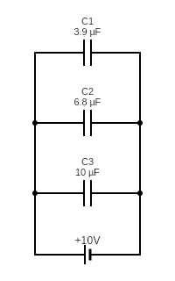
ამოცანა SD-3 კონდენსატორების მიმდევრობითი და პარალელური შეერთება

მიმდევრობით |  |  | ნაწილობრივ |  |  | პარალელურად
 | C (µF) | V(volt) |  | C (µF) | V(volt) |  | C (µF) | V(volt)
C1 | 3.9 | 4.98 | C1 | 3.9 | 7.92 | C1 | 3.9 | 9.81
C2 | 6.8 | 2.85 | C2 | 6.8 | 1.86 | C2 | 6.8 | 9.86
C3 | 10 | 1.96 | C3 | 10 | 1.86 | C3 | 10 | 9.84
 | V = | 9.79 |  | V = | 9.78 |  | V = | 9.84
 | % ცდომილება: | 2.1 |  | % ცდომილება: | 2.2 |  | % ცდომილება: | 1.6
$V= V_{1}$+$V_{2}=V_{1}$+$V_{3}$
$$V=V_{1}=V_{2}=V_{3}$$
$$V=V_{1}+V_{2}+V_{3}$$

V
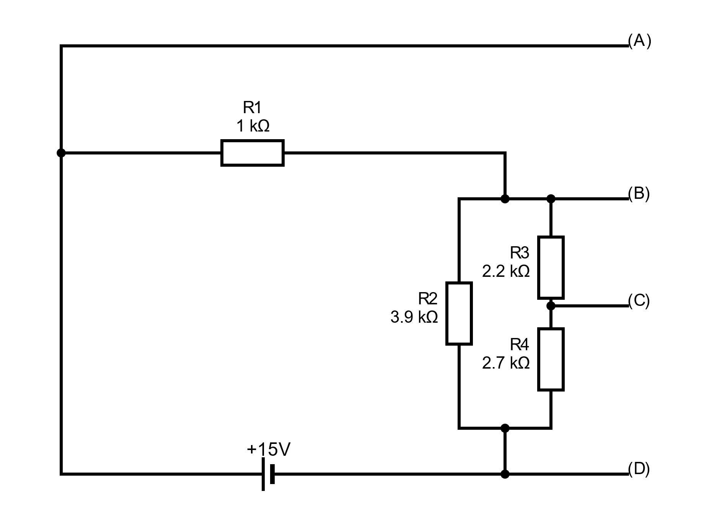
მიმდევრობითი/პარალელური შეერთების წრედები ექსპერიმენტი #6
$$R=\frac{V}{I}$$
$$R_{მიმდევრობით}=R_{1}+R_{2}+…+R_{n}$$
$$\frac{1}{R_{პარალელურად}}=\frac{1}{R_{1}}+\frac{1}{R_{2}}+…+\frac{1}{R_{n}}$$

 | გაზომვა
 |  | R(Ω) | I(ა) | V(ვ)
 | 1 | 1000 | 0.004700 | 4.70
 | 2 | 3900 | 0.002623 | 10.23
 | 3 | 2200 | 0.002082 | 4.58
 | 4 | 2700 | 0.002085 | 5.63

$$R_{ექ}=R_{1}+{(\frac{1}{R_{2}}+\frac{1}{R_{3}+R_{4}})}^{−1}=3172 Ω$$
$$V_{ექ}=V_{1}+V_{2}=14.93 ვ$$
$$I_{ექ}=\frac{V_{ექ}}{R_{ექ}}=0,0047 ა$$

VI
უსასრულო სოლენოიდი
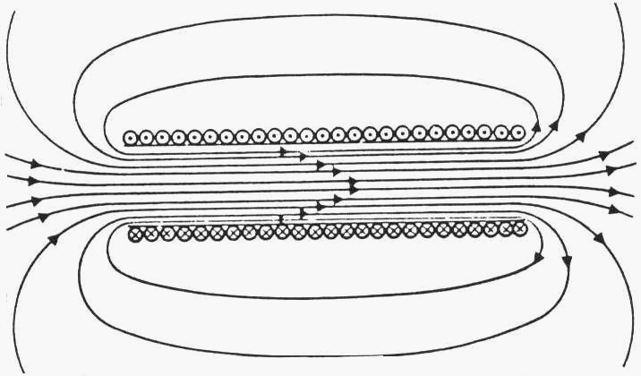
მონაცემები
N | 1044
L | 1.16
I | 0.37
µ0 | 4*π*10-7
$$B=μ_{0}\frac{NI}{L}$$
ფონი | 0.15
B | 4.1846014146

გაზომილი
0 სმ | 3.12 გ
6.6 სმ | 4.13 გ
25 სმ | 4.25 გ
25+ სმ | 4.5 გ

VII
Experiment #10 RC Time Constants
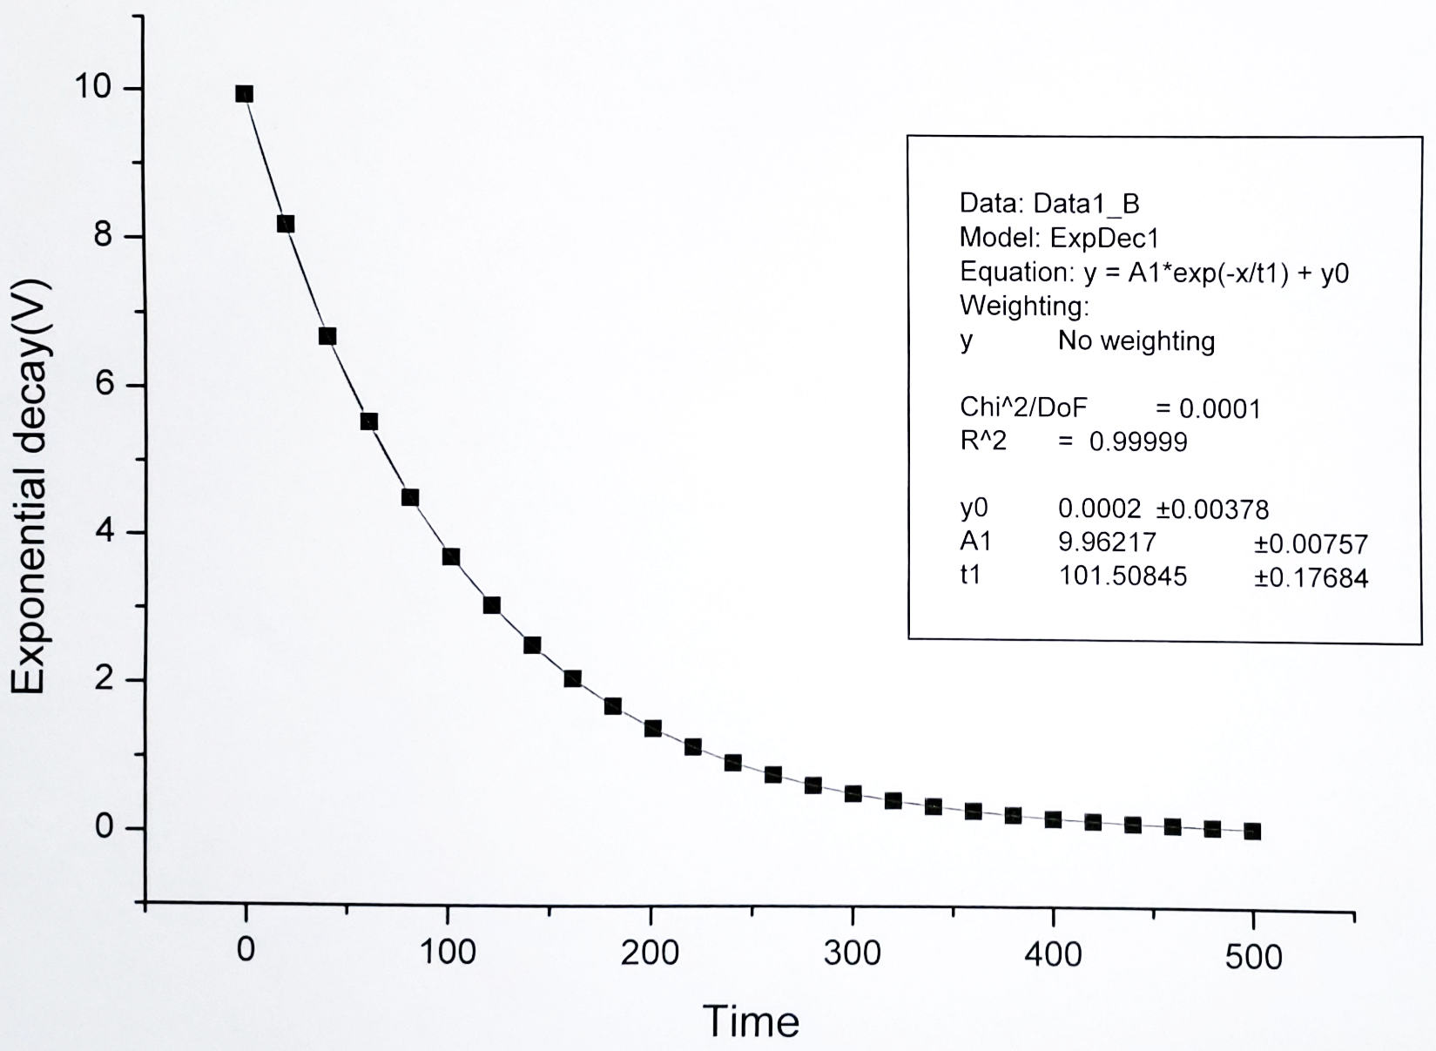
დრო (წმ) | ძაბვა (ვ)
0 | 9.95
20 | 8.20
40 | 6.70
60 | 5.55
80 | 4.42
100 | 3.71
120 | 3.05
140 | 2.51
160 | 2.06
180 | 1.69
200 | 1.39
220 | 1.14
240 | 0.93
260 | 0.77
280 | 0.63
300 | 0.52
320 | 0.43
340 | 0.35
360 | 0.29
380 | 0.24
400 | 0.19
420 | 0.16
440 | 0.13
460 | 0.11
480 | 0.09
500 | 0.07

